Sheet1
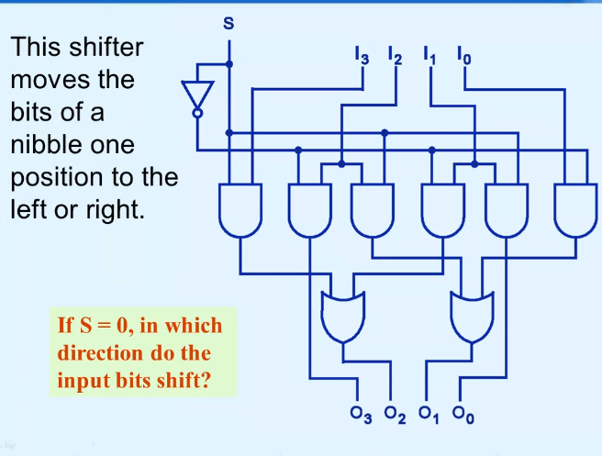
Input |  |  |  |  | Output
I0 | I1 | I2 | I3 | S | O0 | O1 | O2 | O3
0 | 0 | 0 | 0 | 0 | 0 | 0 | 0 | 0
0 | 0 | 0 | 0 | 1 | 0 | 0 | 0 | 0
0 | 0 | 0 | 1 | 0 | 0 | 0 | 0 | 0
0 | 0 | 0 | 1 | 1 | 0 | 0 | 1 | 0
0 | 0 | 1 | 0 | 0 | 0 | 0 | 0 | 1
0 | 0 | 1 | 0 | 1 | 0 | 1 | 0 | 0
0 | 0 | 1 | 1 | 0 | 0 | 0 | 0 | 1
0 | 0 | 1 | 1 | 1 | 0 | 1 | 1 | 0
0 | 1 | 0 | 0 | 0 | 0 | 0 | 1 | 0
0 | 1 | 0 | 0 | 1 | 1 | 0 | 0 | 0
0 | 1 | 0 | 1 | 0 | 0 | 0 | 1 | 0
0 | 1 | 0 | 1 | 1 | 1 | 0 | 1 | 0
0 | 1 | 1 | 0 | 0 | 0 | 0 | 1 | 1
0 | 1 | 1 | 0 | 1 | 1 | 1 | 0 | 0
0 | 1 | 1 | 1 | 0 | 0 | 0 | 1 | 1
0 | 1 | 1 | 1 | 1 | 1 | 1 | 1 | 0
1 | 0 | 0 | 0 | 0 | 0 | 1 | 0 | 0
1 | 0 | 0 | 0 | 1 | 0 | 0 | 0 | 0
1 | 0 | 0 | 1 | 0 | 0 | 1 | 0 | 0
1 | 0 | 0 | 1 | 1 | 0 | 0 | 1 | 0
1 | 0 | 1 | 0 | 0 | 0 | 1 | 0 | 1
1 | 0 | 1 | 0 | 1 | 0 | 1 | 0 | 0
1 | 0 | 1 | 1 | 0 | 0 | 1 | 0 | 1
1 | 0 | 1 | 1 | 1 | 0 | 1 | 1 | 0
1 | 1 | 0 | 0 | 0 | 0 | 1 | 1 | 0
1 | 1 | 0 | 0 | 1 | 1 | 0 | 0 | 0 | O0 | = BS
1 | 1 | 0 | 1 | 0 | 0 | 1 | 1 | 0 | O1 | = AS' + CS
1 | 1 | 0 | 1 | 1 | 1 | 0 | 1 | 0 | O2 | = BS' + DS
1 | 1 | 1 | 0 | 0 | 0 | 1 | 1 | 1 | O3 | = CS'
1 | 1 | 1 | 0 | 1 | 1 | 1 | 0 | 0
1 | 1 | 1 | 1 | 0 | 0 | 1 | 1 | 1 | Legend
1 | 1 | 1 | 1 | 1 | 1 | 1 | 0 | 0 | I0 = A
 |  |  |  |  |  |  |  |  | I1 = B
 |  |  |  |  |  |  |  |  | I2 = C
 |  |  |  |  |  |  |  |  | I3 = D

